상품제안서
정품 샤오미 내츄럴볼펜 | 상품코드: F06954

 |  |  |  |  |  |  | 02-412-0044 | www.easy1.co.kr
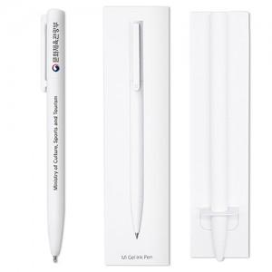

【상세/제작정보】 | ★클립부 외 몸통쪽 인쇄는 추가비용 발생되오니 문의 바랍니다.

【인쇄/포장옵션】 | 레이저, 풀칼라 / 포장지포장

【공급단가】 | 수량 | 300~ | 500~ | 1,000~ | 3,000~ | 5,000~
*VAT별도 | 단가 | 1,030원 | 1,000원 | 960원 | 930원 | 890원

【상품 URL】 | http://www.easy1.co.kr/src/goods_detail.php?gdno=6954

